Cz
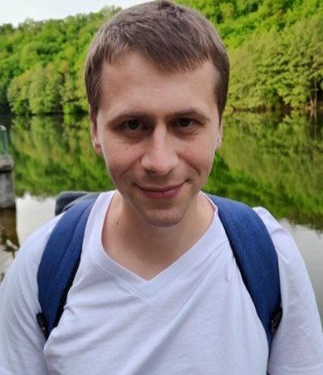
Ponomarov Serhii

Datum narození: |  | 26.07.1987

Místo narození: |  | Ukrajina Charkov

Bydliště: |  | Česká republika Brno

Kontaktní informace: |  | +420 792 734 819 +380 67 924 2646(Viber,Telegramm) Ponomarovs87@gmail.com

Profesní dovednosti a znalosti:

Znalost jazyků: | angličtina (B1) |  | Bezplatné čtení a psaní dokumentace. Poslech s porozuměním. Komunikace.
 | česky(A2) |  | Čtení a psaní dokumentace. Poslech s porozuměním. Komunikace.
 | ruština (mateřský jazyk) |  | Vlastnictví k dokonalosti
 | ukrajinština (mateřský jazyk) |  | Vlastnictví k dokonalosti

znalost PC: | Na úrovni pokročilého uživatele |  | Pochopení principů provozu a prováděných úkolů
 | Java skript(junior) |  | Schopnost psát programy od začátku, znalost programovacího jazyka, schopnost číst kód.
 | Html a CSS(junior) |  | Schopnost skládat stránky od začátku, znalost programovacího jazyka, schopnost číst kód, přidání vizuální části (CSS) na stránku, vzhled webu.
 | G-code(junior) |  | Znalost základů programovacího jazyka, schopnost číst kód, porozumění algoritmu práce, schopnost pracovat s cizím kódem, korekce kódu, porozumění kódům M, DL, DR a princip jejich přidávání
 | Kancelářské programy |  | Sestavování tabulek (Word, Excel), sebevědomé použití
 | QA engineering manual(junior) |  | Schopnost psát dokumentaci (Bagreport), najít chyby

Dodatečně: | Čtení výkresové a technické dokumentace |  | Schopnost čtení výkresové a technické dokumentace při výstavbě elektrických sítí, čtení výkresové a technické dokumentace vyráběných výrobků, čtení výkresové a technické dokumentace elektroniky
 | Znalosti v oboru elektro |  | Pochopení principů fungování elektrických sítí, schopnost správně připojit slaboproudé štíty, odstraňování drobných problémů
 | Opravy elektroniky a elektrotechniky |  | Znalost pájení, principů připojování elektroniky (kabely a drobné opravy)

řidičský průkaz: | řidičský průkaz skupiny B

Pracovní zkušenost:
Rok práce | Pracovní pozice | Místo výkonu práce | Odpovědnosti | Poznámky
02.2023-10.2023 | CNC operátor | Metalpreciz(Česká republika Brno) | Dodržování rozměrů, korekce parametrů programu, kontrola a dodržování norem pro provoz CNC strojů, čtení technické dokumentace, výměna řezných nástrojů, psaní programu na siemens CNC.
05.2021 - Do této chvíle | CNC operátor | Aw Tools (Česká republika Brno) | Dodržování rozměrů, korekce parametrů programu, 3D kontrola náhradních dílů, ověřování a dodržování norem TS. CNC stroj, čtení technické dokumentace, výměna řezných nástrojů. | Další povinnosti: Monitorovat a školit nové zaměstnance.
09.2020-04.2021 | Starší elektrikář | Vojtenko, FLP (Ukrajina, Charkov) | Čtení technické dokumentace, práce se slaboproudým proudem do 1000 V, instalace slaboproudých sítí dle norem a technických specifikací. dokumentace, shoda normy, vedení malé skupiny 3 mladších elektrikářů. | Další povinnosti: sledování dodržování státních norem a vysvětlení důvodu potřeby jejich dodržování zákazníkovi
09.2017-08.2020 | CNC operátor | LLC Research and Production Center "European Engineering Technologies" (Ukrajina, Charkov) | Dodržení rozměrů, úprava parametrů programu, ověření a dodržení t.s. CNC stroj, čtení technické dokumentace, výměna řezných nástrojů, seřízení CNC stroje.
09.2012-08.2016 | Opravy spotřebičů | PE Volkova (Ukrajina, Charkov) | Opravy drobného zařízení, instalace / reinstalace softwaru, pájení drobného zařízení, restaurování / výměna kabelů, práce pod mikroskopem.

Osobní kvality: | Zodpovědnost, dochvilnost, práce na výsledcích, komunikativnost, zaměření na rozvoj, schopnost přizpůsobit se novým věcem, svědomitost, nekonfliktnost, schopnost týmové práce.

Osobní rozvoj: | V procesu absolvování kurzů programování HTML, CSS, JavaScript, node.js

Pracovní povolení: | Pracovní průkaz, známka 27

